Oficio-Vicentini A Omar
 |  |  |  |  |  |  |  |  |  |  | Haber y/o SAC (configuración transacción/Beneficiario) | Suma | cod agrup 1 | Parámetro | cod agrupador 2 | cod agrupador 3 | cod agrupador 15 | cod agrupador 20
 |  |  |  |  |  |  |  |  |  |  |  |  |  |  | 1320 SEG.DE VIDA OBLI.(RETRO.) | 1420 FONDO DE SUBSIDIO POR FALLECIMIENTO | 3000 IMP. A LAS GAN. (AFIP) | 9265 RECUPERO ADICIONAL NO REMUNERATIVO
 |  |  |  |  |  |  |  |  |  |  |  | 365 RECUPERO SALARIO FAMILIAR | 1540 CONVENIO APSE - OSDE | Salario Mínimo Vital y Móvil | 1318 SEGURO DE VIDA OBLIGATORIO |  | 6410 DEV.IMP.A LAS GANANCIAS | 1254 APORTE ART.58 LEY 10694
 |  |  |  |  |  |  |  |  |  |  |  | 367 SALARIO FAMILIAR | 1530 Obra Social Jerarquicos Salud | Salario Mínimo Jubilatorio ANSES | 1317 SEGURO DE VIDA ADICIONAL SIMPLE |  |  | 1251 AP.A CAJ.P/ART.65-L.8024
 |  |  |  |  |  |  |  |  |  |  |  | 368 RETROACTIVO SALARIO FAMILIAR | 1470 APROSS | Salario Mínimo Jubilatorio Provincial | 1316 SEGURO DE VIDA ADICIONAL ESPECIAL |  |  | 2751 DEUDAS POR INCOMPATIBILIDAD (%)
PACHECO, MARIA FABIANA C/ VICENTINI, ALBERTO OMAR |  |  |  |  |  |  |  |  |  |  |  | 372 ASIGNACION FAMILIAR POR NACIMIENTO | 1560 OSDE RIO IV |  |  |  |  | 2731 BENEFICIOS PAGADOS A RECUPERAR
 | Seleccionar datos para Cálculo Embargo |  |  |  |  |  |  |  |  |  |  | 373 ASIGNACION FAMILIAR PRENATAL | 1590 Mutual Médica de Río Cuarto |  |  |  |  | 1912 RECUPERO COMPLEMENTO PREVISIONAL SOLIDARIO
 |  |  |  |  |  |  |  |  |  |  |  | 375 AYUDA ESCOLAR | 1610 OSLF |  |  |  |  | 1556 RECUPERO COBRO INDEBIDO
 |  |  |  |  |  |  |  |  |  |  |  | 1007 COMPLEMENTO PREVISIONAL SOLIDARIO | 1190 O.S.B.A |  |  |  |  | 2721 RECUPERO POR FALLECIMIENTO
 | Parámetro Sistema |  |  | Porcentaje |  | Importe |  |  |  | Básico Demandado |  | 1016 SUPLEMENTO ESPECIAL DECRETO 1374/16
 | Salario Mínimo Vital y Móvil |  |  | 20 |  |  |  |  |  | 632,088.51 |  | 1026 RETROACTIVIDAD

 | SMVM | Monto |  | MNE Mínimo |  | ME Máximo
 | 87,987.00 |  |  |  |  | 0
 |  |  |  |  |  |  |  |  |  |  |  | 1034 Medida Cautelar - Art 58 Ley 10694
 | Haber Bruto - (0) |  |  |  |  |  | Haber Neto - OS (1) |  |  |  |  | 1035 ADICIONAL EXTRAORDINARIO ADELANTO MOVILIDAD
 |  |  |  |  |  |  |  |  |  |  |  | 6007 RETRO COMPLEMENTO PREVISIONAL SOLIDARIO
 |  |  |  |  |  |  |  |  |  |  |  | 6008 RETRO SUPLEMENTO ESPECIAL DECRETO 1374/16
 | Haber Neto - Seguros (2) |  |  |  |  |  | Haber Neto - FSF (3) |  |  |  |  | 6036 RETRO ADICIONAL EXTRAORDINARIO
 |  |  |  |  |  |  |  |  |  |  |  | 6040 RETROACTIVO EXPEDIENTE
 |  |  |  |  |  |  |  |  |  |  |  | 9260 ADICIONAL EXTRAORDINARIO NO REMUNERATIVO
 | Haber Neto - Ganancias (15) |  |  |  |  |  | Haber Neto - Descuentos Caja (20) |  |  |  |  | 9263 ADICIONAL EXTRAORDINARIO NO REMUNERATIVO
 |  |  |  |  |  |  |  |  |  |  |  | 9264 RETRO ADICIONAL EXTRAORDINARIO NO REMUNERATIV
 | Recordar Imp Gan suma |  |  |  |  |  |  |  |  |  |  | 9269 Compensacion FONID
Calcular
(*) Todas las Listas son de selección múltiple

 | BE BRUTA (haber bruto) (+) |  |  |  |  | BE NETA (Haber neto) (-)
 | 9002 | Básico |  | 632,088.51 |  | 1470 | Obra Social |  |  | 31,604.43
 |  |  |  |  |  | 3000 | Imp Ganancias |  |  | 34,417.63

 |  |  | Subtotal | 632,088.51 |  |  |  | Subtotal |  | 66,022.06

 | Fórmula Embargo
Referencias fórmula
BE: Base embargable
BEN: Base embargable neta
BEB: Base embargable bruta
MNE: Mín no embargable
PE: Porcentaje embargo
IET: Importe embargable teórico
ME: Máx embargable

 |  |  |  | IET | = | (BE neta | - | MNE) | * | PE
 |  |  |  | 113,213.29 |  | 66,022.06 |  | 632,088.51 |  | 20%

 |  |  |  | Menor Valor | = | IET | < | ME
 |  |  |  | - |  | 113,213.29 |  | 0

 |  |  |  | Descuento
 |  |  |  | Código | Embargo Alimentario
 |  |  |  | 1094

Volver
Guardar
Registrar

REGISTRAR OFICIO
 |  |  |  |  |  |  |  |  |  |  |  | Origen Oficio Judicial | Tipo Oficio Judicial
 |  |  |  |  |  |  |  |  |  |  |  | <Seleccionar> | <Seleccionar>
 |  |  |  |  |  |  |  |  |  |  |  | Oficio Judicial Físico | Embargo Alimenticio
 |  |  |  |  |  |  |  |  |  |  |  | Oficio Judicial Digital | Embargo Ejecutirvo
 |  |  |  |  |  |  |  |  |  |  |  |  | Oficio Cancelación
 |  |  |  |  |  |  |  |  |  |  |  |  | Oficio cambio Cuenta Depósito
Registrar Oficio Judicial

Origen Oficio Judicial |  | Tipo Oficio Judicial |  |  | N° Expediente |  | Fecha Expediente |  | Autos Caratulados
<Seleccionar> |  | <Seleccionar>

Juzgado actuante |  |  |  | Domicilio Juzgado |  |  |  | Nombre y Apellido Pasivo Demandado

 | CUIL |  |  |  |  |  |  | CUIL
DNI Pasivo Demandado |  | Nombre y Apellido Beneficiario/a |  |  |  | DNI Beneficiario/a |  |  | % Embargo * |  | Monto a embargar

 |  |  |  |  |  |  |  |  | * previo descuentos obligatorios de ley

Banco |  |  | Sucursal Bancaria |  |  |  | N° Cta - Caja de Ahorro |  |  | N° CBU

Comentarios/Observaciones

Volver
Guardar
Registrar

BANDEJA DE OFICIOS
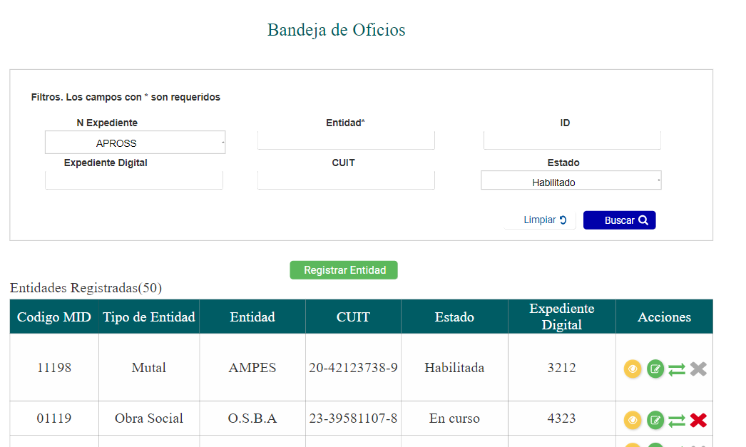
Bandeja de Oficios Judiciles |  |  |  |  |  |  |  |  | Tipo oficio judicial
ORIGEN EXPTE |  |  |  |  |  |  |  |  | <Seleccionar>
 |  |  |  |  |  |  |  |  | Embargo Alimenticio
N° Expediente |  | Fecha Expediente | Autos Caratulados |  |  |  | Tipo Oficio Judicial |  | Embargo Ejecutirvo
 |  |  |  |  |  |  | <Seleccionar> |  | Oficio Cancelación
 |  |  |  |  |  |  |  |  | Oficio cambio Cuenta Depósito

Nombre y Apellido Pasivo Demandado |  |  | DNI Pasivo Demandado |  | CUIL | DNI Beneficiario/a | CUIL

Banco |  | N° Cuenta | N° CBU |  |  | Nombre y Apellido Beneficiario/a

Registrar Oficio

Total Oficios ( )
N° Exp | Fecha Exp | Nombre Pasivo Demandado |  | CUIL Pasivo | % Embargo | Importe Embargo |  | Acciones

